상품제안서
다컷메모잇(주문제작형) | 상품코드: F05629

 |  |  |  |  |  |  | 02-412-0044 | www.easy1.co.kr
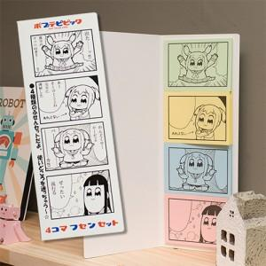

【상세/제작정보】 | 4가지 종류의 메모잇에 원하는 시안이나 그림을 넣을수 있음

【인쇄/포장옵션】 | 풀칼라 / OPP(비닐)

【공급단가】 | 수량 | 1,000~ | 2,000~ | 3,000~ | 5,000~ | 10,000~
*VAT별도 | 20매 | 930원 | 920원 | 900원 | 870원 | 860원
 | 30매 | 1,160원 | 1,140원 | 1,110원 | 1,080원 | 1,060원
 | 50매 | 1,560원 | 1,530원 | 1,500원 | 1,460원 | 1,430원

【상품 URL】 | https://easy1.co.kr:443/src/goods_detail.php?gdno=5629

